Sheet1
 | question（咨询问题） | answers（预期回答） | supporting facts（支撑信息）
分类 |  |  | document（文件名称） | page（在pdf文件中所在页码） | text/img/table（支撑文本/图片/表格）
案例 | 保诚保险的缴交保费的缴费处地址在哪里？ | 缴交保费的缴费处地址如下： 1. 九龙：尖沙咀广东道21号海港城港威大厦保诚保险大楼8楼 2. 新界：葵涌兴芳路223号新都会广场1座40楼（仅供理财顾问缴费） | 訪港中國內地人士指引手冊_20240116.pdf | 24
产品 | (保诚)隽富多元货币计划的最低投保金额是多少？ | 美元(USD) 10,000 港元(HKD) 80,000 人民幣(RMB) 60,000 澳元 (AUD) 12,000 加元 (CAD) 12,000 英鎊 (GBP) 6,000 | EGC Product Manual v14.1 (Oct2024).pdf | 12
 | (保诚)隽富多元货币计划的最低投保年龄是多大？ | 1-75 歲 （簽署申請書時受保人必須最少出生滿 15 日） 投保人的翌年歲加上供款年期超過 75 歳之客戶， 必須由其同伴或獨立人士見證下投保，詳情請參閱 PIL UI000291 | EGC Product Manual v14.1 (Oct2024).pdf | 12
 | (永明)万年青星河尊享计划的最高投保金额是多少？ | 依保险公司一般行政规则而定
 | (永明)万年青星河尊享计划的可以选择月缴吗？ | 保费缴付模式：年缴/半年缴/月缴 | SunJoy Global_PB_SC.pdf | 22
 | (宏利)宏挚传承的最高投保年龄是多大？ | 整付保费：0-80岁 3年：0-75岁 5年：0-75岁 10年：0-70岁 15年：0-60岁 | 宏摯傳承保障計劃.pdf | 13
 | (宏利)宏挚传承可以设置后备受保人吗？ | 保單持有人可於受保人在生時及保單生效期間提名後備受保人 。 若需要於受保人身故後 ， 把受保人改為後備受保人 ， 應在規定的期限內，向我們提交相關文件以作申請 。 請參閱相關單張以了解更多適用於後備受保人選項的詳情及條款及細則 。 | 宏摯傳承保障計劃.pdf | 17
 | (富卫)盈聚天下可以选择哪几种货币？ | 港元、美元、人民幣、英鎊、加元、澳元、新加坡元、歐元 | 盈聚·天下壽險計劃.pdf | 11
 | (富卫)盈聚天下有8年缴费期吗？ | 躉繳保費 / 2年* / 3年* / 5年 / 10年 / 18年 * 此為限額發售，並由富衛酌情決定。 | 盈聚·天下壽險計劃.pdf | 11
 | (万通)富饶千秋可以选择日元吗？ | 此计划因应您和孩子的长线理财规划需要，提供多达9种保单货币选择，包括美元、港元、澳门元（只适用于澳门缮发之保单）、人民币、英镑、新加坡元、澳元、加元及瑞士法郎，您可根据个人和家人的意愿，例如在不同地点退休或接受教育、或达成其他目标，而选取所需的保单货币。 | 富饶千秋储蓄计划.pdf | 5 | 
 | (万通)富饶千秋保费假期有多长？ | 您可于第2个保单周年日起，申请长达4年的保费假期，让您可灵活处理突如其来的财务需要。保单于保费假期内仍然生效，于保费假期期间，每个保单年后将暂停公布复归红利之面值，以及保单内的保证现金价值及复归红利之面值将维持于保费假期生效日期的水平。 缴付保费年期 保费假期上限 2年 不适用 5年 2年 10年 4年 | 富饶千秋储蓄计划.pdf | 7 | 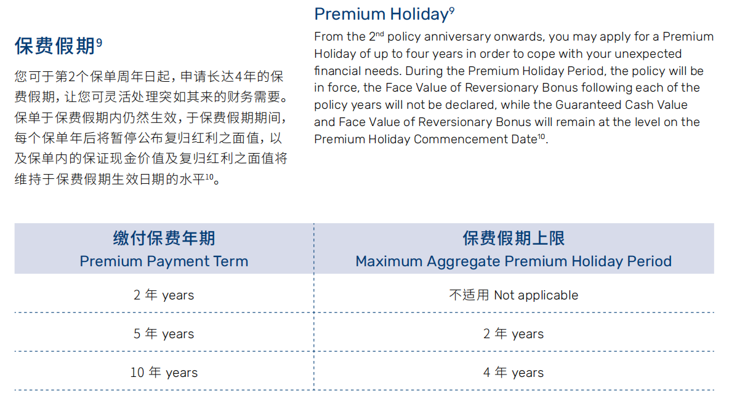
 | (安盛)爱唯守的最低投保金额是多少？ | 月缴/半年缴/年缴 年缴 45岁以下：120,000港元 45岁以下：120,000元 45岁或以上：80,000港元 45岁：80,000港元 | 愛唯守危疾保障.pdf | 24 | 
 | (安盛)爱唯守的最高投保金额是多少？ | 依保险公司一般行政规则而定
投保规则 | 保诚隔代投保规则是什么？ | 受保人支持为保单持有人的儿孙或曾孙 | EGSP2_PB_AGY_SC_Jul 24.pdf | 6
 | 保诚可以接受柬埔寨身份投保吗？ | 目前接受马来西亚、新加坡、南韩、台湾、澳洲、加拿大、西欧国家、新西兰、日本、英国、美国、南非、杜拜、伯利兹、阿根廷、印度、越南、印尼、泰国、菲律宾、尼泊尔身份 | 保誠居住地核保指引.pdf | 6 | 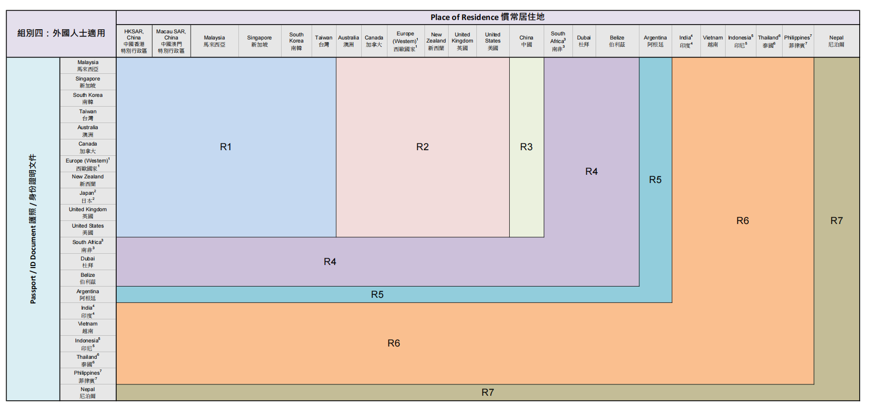
 | 万通可以接受外祖母给孙子投保吗？ | 可以 | 萬通祖孫投保聲明.pdf | 1
 | 日本身份可以投保永明储蓄险吗？ | 不可以 | 永明新生意及核保行政指引202406.pdf | 53
 | 富卫可以接受美国身份投保吗？
 | 永明未成年被保人需要赴港吗？
 | 永明可以接受加拿大身份投保吗？ | 部分可投 | 永明新生意及核保行政指引202406.pdf | 50 | 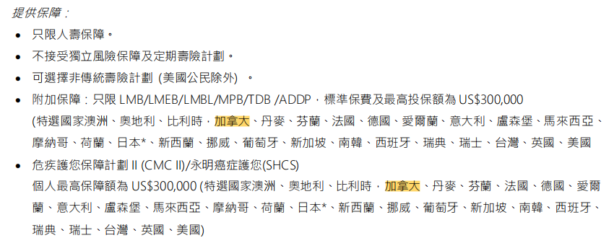
 | 安盛可以接受父母给24岁的成年子女投保吗？ | 不可以 | LPPM 845-2401C FortuneXtra Savings Plan_Product brochure_Chi (HK).pdf | 23
 | 永明接受哪些关系作为受益人？ | 配偶 子女 父母 祖父母 孫輩 堂/表親 養子/養女 未婚夫/未婚妻 同居固定伴侶 繼父母 慈善機構 | 永明新生意及核保行政指引202406.pdf | 16 | 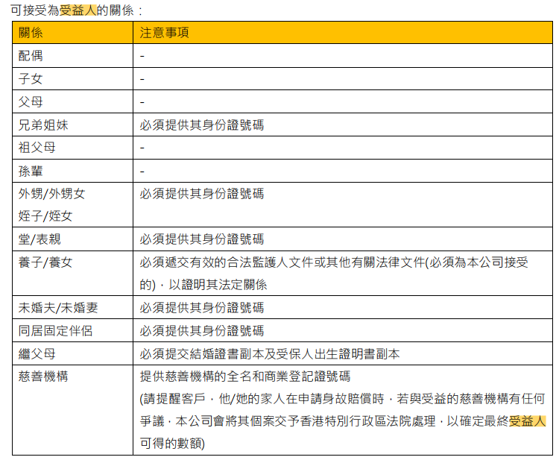
 | 安盛可以子女给父母投保吗？ | 不可以 | LPPM 845-2401C FortuneXtra Savings Plan_Product brochure_Chi (HK).pdf | 23
 | 安盛第二持有人需要赴港吗？ | 无需赴港，指定後備持有人提交書面申請 | LPPM 845-2401C FortuneXtra Savings Plan_Product brochure_Chi (HK).pdf | 23
 | 永明所有产品是否都接受联合受保人？ | 仅限万年青星河尊享计划 | SunJoy Global_PB_SC.pdf | 17
健康核保 | 保诚重疾的最高免体检保额是多少？ | 按照年龄免体检额如下： 1-46岁：650,000USD; 47-56岁：380,000USD; 57-66岁：120,000USD; 另存在抽检机制，无论任何年龄及金额均有几率被抽检 | 訪港中國內地人士指引手冊_20240116.pdf | 43
 | 安盛重疾的最高免体检保额是多少？ | 按照年龄免体检额如下： 0-45岁：1,000,000USD; 46-55岁：600,000USD; 56-60岁：170,000USD; 61-65岁：30,000USD; 另存在抽检机制，无论任何年龄及金额均有几率被抽检 | AXA_理財顧問手冊 202008 (UW001) v2.0 | 27 | 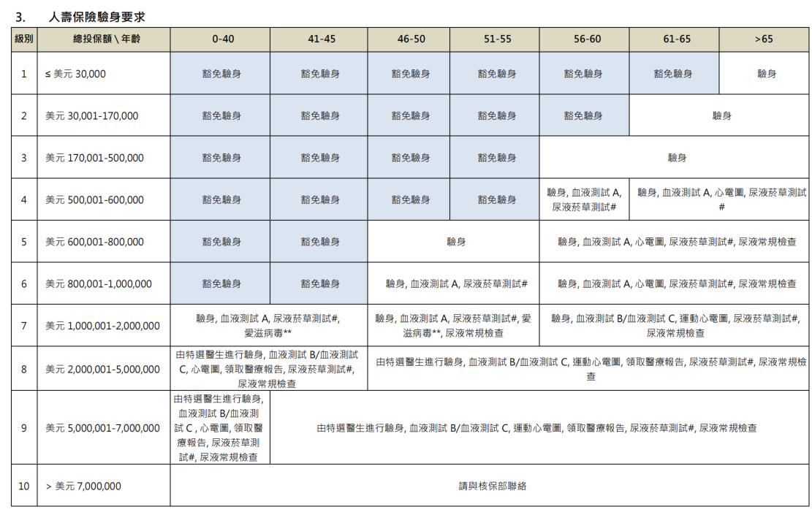
 | 富卫寿险的最高免体检保额是多少？ | 按照年龄免体检额如下： 0-50岁：8,800,000USD; 51-60岁：4,800,000USD; 61-70岁：1,500,000USD; 另存在抽检机制，无论任何年龄及金额均有几率被抽检 | FWD新投保營運指引202405 | 31
 | 永明寿险的最高免体检保额是多少？ | 按照年龄免体检额如下： 0-45岁：1,000,000USD; 46-55岁：600,000USD; 56-70岁：140,000USD; 另存在抽检机制，无论任何年龄及金额均有几率被抽检 | 永明免體檢限額核保要求202403 | 1 | 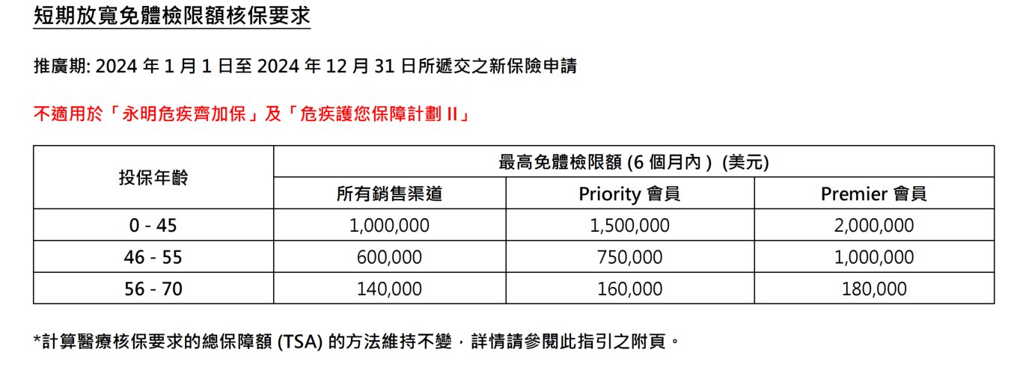
 | 甲状腺结节可以投保保诚重疾吗？ | 1、已做甲狀腺結節切除手術；病理報告為良性；現時甲狀腺超聲波完全正常 —— 可標準承保 2、臨床診斷為良性甲狀腺結節；沒有任何可疑超聲波特徵——不保早期甲狀腺癌及甲狀腺癌 | 保誠醫療核保指引 | 30 | 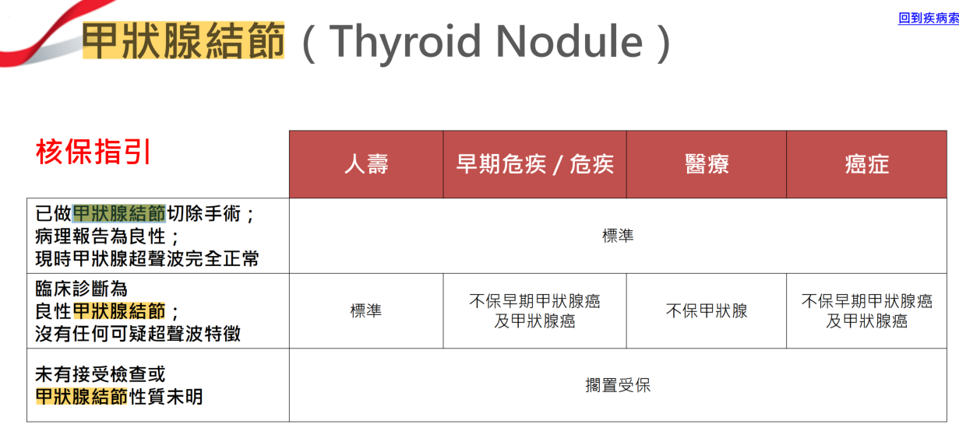
 | 乳腺结节可以投保安盛重疾吗？
 | 高血壓可以投保永明重疾吗？ | 保費評級視乎血壓讀數、控制程度、心血管風險因素、年齡、體重、吸煙習慣等； 以下例子以年齡及血壓讀數為例並假設沒有其他併發症： 1、年齡 40 及血壓 140/90——標準 2、年齡 50 及血壓 150/90——標準 3、年齡 60 及血壓 180/90——輕度加費 4、年齡 60 及血壓 195/100——高度加費/拒絕受保 拒絕受保 拒絕受保 拒絕受保 | 永明常見疾病核保小冊子(2024年5月版) | 9 | 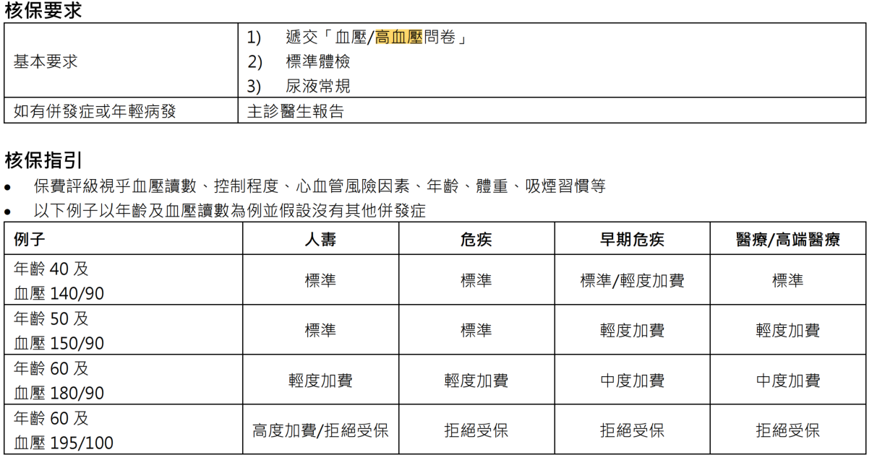
 | 早产儿可以投保万通重疾吗？
 | 患癌后可以投保宏挚传承吗？
 | 抑郁症可以投保友邦重疾吗？
 | 抑郁症可以投保友邦寿险吗？
 | 有哮喘可以投保永明寿险吗？ | 依據疾病程度，有几率從標準承保到直至拒絕受保。（輕度的標準大致為肺功能正常，每周少於2次的間歇性發作，且過去 5 年內沒有相關之住院或到急症室之求診記錄） | 永明常見疾病核保小冊子(2024年5月版) | 23
 | 胃炎可以投保安盛医疗险吗？
 | 子宫肌瘤可以投保安盛重疾吗？
 | 地中海贫血可以投保永明医疗险吗？ | 依据类型、严重程度及当前的检查状况，，有几率從標準承保到直至拒絕受保。 | 永明常見疾病核保小冊子(2024年5月版) | 38
财务核保 | 保诚储蓄险超过多少保费需要提交资产证明？
 | 永明储蓄险超过多少保费需要提交资产证明？
 | 安盛储蓄险超过多少保费需要提交资产证明？
 | 友邦储蓄险超过多少保费需要提交资产证明？
 | 万通储蓄险超过多少保费需要提交资产证明？
 | 富卫储蓄险超过多少保费需要提交资产证明？
 | 保诚大额保单需要提供收入来源证明吗？
 | 永明大额保单需要提供收入来源证明吗？
 | 万通大额保单需要提供收入来源证明吗？
 | 富卫大额保单需要提供收入来源证明吗？
 | 安盛大额保单需要提供收入来源证明吗？
 | 友邦大额保单需要提供收入来源证明吗？
缴费

行政规则

一般查询

